상품제안서
전사 피크닉 폴딩매트(솜충전형) | 상품코드: S21925

 |  |  |  |  |  |  | 02-713-8555 | www.synergygift.co.kr
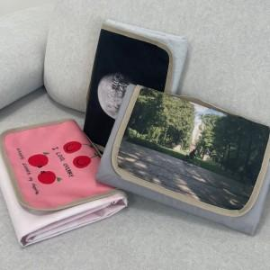

【상세/제작정보】 | 브랜드가 원하는 그래픽 그대로 인쇄 가능한 커스터마이즈 피크닉 매트!

【인쇄/포장옵션】 | 풀칼라 / OPP(비닐)

【공급단가】 | 수량 | 100~ | 300~ | 500~ | 1,000~ | 3,000~
*VAT별도 | 폴딩형(100*140) | 24,300원 | 23,400원 | 22,500원 | 21,600원 | 21,060원

【상품 URL】 | https://www.synergygift.co.kr:443/src/goods_detail.php?gdno=21925

